Foglio1
Commento odierno 4 Maggio
La curva epidemica nazionale relativa ai contagi totali segna oggi, 4 maggio, +0,5% contro il +0,6% del giorno precedente. Con soli 37.631 tamponi contro i quasi 60.000 di media nei giorni non festivi. Per trovare un numero analogo dobbiamo risalire al 13 aprile: con 36.717 test erano stati individuati 3.153 nuovi casi (oggi 1.222). I contagiati sono 211.938 con 99.980 infezioni in corso, 82.879 guarigioni e 29.079 deceduti (+195). In riduzione (30esimo giorno consecutivo) i pazienti in terapia intensiva, oggi 1.479 (-22). |  |  |  |  |  |  |  |  |  | Coronavirus, i dati di lunedì 4 maggio in Toscana: 38 nuovi casi positivi, 9 deceduti, 78 i guariti Sono 9.601 i casi di positività al Coronavirus in Toscana, 38 in più rispetto a ieri. I nuovi casi sono lo 0,4% in più rispetto al totale del giorno precedente. I guariti crescono del 2,4% e raggiungono quota 3.441. I test eseguiti hanno raggiunto quota 152.447, 1.533 in più rispetto a ieri, quelli analizzati oggi sono 2.087. Gli attualmente positivi sono oggi 5.279, lo 0,9% in meno di ieri. Si registrano 9 nuovi decessi: 5 uomini e 4 donne con un’età media di 82,4 anni (3 le persone decedute nella provincia di Firenze). Sono 3.224 i casi complessivi ad oggi a Firenze (14 in più rispetto a ieri) |  |  |  |  |  |  |  | Si riducono ancora le persone ricoverate nei posti letto dedicati ai pazienti Covid che oggi sono 619 (6 in meno rispetto a ieri), di cui 107 in terapia intensiva (meno 1 rispetto a ieri). Salgono a 881 i deceduti dall'inizio della pandemia (306 a Firenze)

andam contagi
Tab 1
data | Totale contagiati* | delta | delta in % | Deceduti | delta |  |  |  | casi tot
2020-03-03 | 2263 |  |  | 79
2020-03-04 | 2706 | 443 | 16.4 | 107 | 28
2020-03-05 | 3296 | 590 | 17.9 | 148 | 41
2020-03-06 | 3916 | 620 | 15.8 | 197 | 49
2020-03-07 | 5061 | 1145 | 22.6 | 233 | 36
2020-03-08 | 6387 | 1326 | 20.8 | 366 | 133
2020-03-09 | 7985 | 1598 | 20.0 | 463 | 97
2020-03-10 | 8514 | 529 | 6.2 | 631 | 168
2020-03-11 | 10590 | 2076 | 19.6 | 827 | 196
2020-03-12 | 12839 | 2249 | 17.5 | 1016 | 189
2020-03-13 | 14955 | 2116 | 14.1 | 1266 | 250
2020-03-14 | 17750 | 2795 | 15.7 | 1441 | 175
2020-03-15 | 20603 | 2853 | 13.8 | 1809 | 368
2020-03-16 | 23073 | 2470 | 10.7 | 2158 | 349
2020-03-17 | 26062 | 2989 | 11.5 | 2503 | 345
2020-03-18 | 28710 | 2648 | 9.2 | 2978 | 475
2020-03-19 | 33190 | 4480 | 13.5 | 3405 | 427
2020-03-20 | 37860 | 4670 | 12.3 | 4032 | 627
2020-03-21 | 42681 | 4821 | 11.3 | 4825 | 793
2020-03-22 | 46638 | 3957 | 8.5 | 5475 | 650
2020-03-23 | 50418 | 3780 | 7.5 | 6077 | 602
2020-03-24 | 54030 | 3612 | 6.7 | 6820 | 743
2020-03-25 | 57521 | 3491 | 6.1 | 7503 | 683
2020-03-26 | 62013 | 4492 | 7.2 | 8165 | 662
2020-03-27 | 66414 | 4401 | 6.6 | 9134 | 969
2020-03-28 | 70065 | 3651 | 5.2 | 10023 | 889
2020-03-29 | 73880 | 3815 | 5.2 | 10779 | 756
2020-03-30 | 75528 | 1648 | 2.2 | 11591 | 812
2020-03-31 | 77635 | 2107 | 2.7 | 12428 | 837
2020-04-01 | 80572 | 2937 | 3.6 | 13155 | 727
2020-04-02 | 83049 | 2477 | 3.0 | 13915 | 760
2020-04-03 | 85388 | 2339 | 2.7 | 14681 | 766
2020-04-04 | 88274 | 2886 | 3.3 | 15362 | 681
2020-04-05 | 91246 | 2972 | 3.3 | 15887 | 525
2020-04-06 | 93187 | 1941 | 2.1 | 16523 | 636
2020-04-07 | 94067 | 880 | 0.9 | 17127 | 604 |  |  |  | 135,586
2020-04-08 | 95262 | 1195 | 1.3 | 17669 | 542 |  |  |  | 139,422
2020-04-09 | 96877 | 1615 | 1.7 | 18279 | 610 |  |  |  | 143,626
2020-04-10 | 98273 | 1396 | 1.4 | 18849 | 570 |  |  |  | 147,577 |  |  |  |  | 1 | 156363
Italia
 | 156363
 | 159516 | 3153
 | 162488 | 2972
 | 165155 | 2667
 | 168941 | 3786
 | 172434 | 3493
 | 175925 | 3491
 | 178972 | 3047
 | 181228 | 2256
 | 183957 | 2729
 | 187327 | 3370
 | 189973 | 2646
 | 192994 | 3021
 | 195351 | 2357
 | 197675 | 2324
 | 199414 | 1739
 | 201505 | 2091
 | 203591 | 2086
 | 205463 | 1872
 | 207428 | 1965
 | 209328 | 1900
 | 210717 | 1389
 | 211938 | 1221
2020-04-11 | 100269 | 1996 | 2.0 | 19468 | 619 |  |  |  | 152,271 |  |  |  |  | 2 | 159516 | 3153
2020-04-12 | 102253 | 1984 | 1.9 | 19899 | 431 |  |  |  | 156,363 |  |  |  |  | 3 | 162488 | 2972
2020-04-13 | 103616 | 1363 | 1.3 | 20465 | 566 |  |  |  | 159,516 |  |  |  |  | 4 | 165155 | 2667
2020-04-14 | 104291 | 675 | 0.6 | 21067 | 602 |  |  |  | 162,488 |  |  |  |  | 5 | 168941 | 3786
2020-04-15 | 105418 | 1127 | 1.1 | 21645 | 578 |  |  |  | 165,155 |  |  |  |  | 6 | 172434 | 3493
2020-04-16 | 106607 | 1189 | 1.1 | 22170 | 525 |  |  |  | 168,941 |  |  |  |  | 7 | 175925 | 3491
2020-04-17 | 106962 | 355 | 0.3 | 22745 | 575 |  |  |  | 172,434 |  |  |  |  | 8 | 178972 | 3047
2020-04-18 | 107771 | 809 | 0.8 | 23227 | 482 |  |  |  | 175,925 |  |  |  |  | 9 | 181228 | 2256
2020-04-19 | 108257 | 486 | 0.4 | 23660 | 433 |  |  |  | 178,972 |  |  |  |  | 10 | 183957 | 2729
2020-04-20 | 108237 | -20 | 0.0 | 24114 | 454 |  |  |  | 181,228 |  |  |  |  | 11 | 187327 | 3370
2020-04-21 | 107709 | -528 | -0.5 | 24648 | 534 |  |  |  | 183,957 |  |  |  |  | 12 | 189973 | 2646
2020-04-22 | 107699 | -10 | 0.0 | 25085 | 437 |  |  |  | 187,327 |  |  |  |  | 13 | 192994 | 3021
2020-04-23 | 106848 | -851 | -0.8 | 25549 | 464 |  |  |  | 189,973 |  |  |  |  | 14 | 195351 | 2357
2020-04-24 | 106527 | -321 | -0.3 | 25969 | 420 |  |  |  | 192,994 |  |  |  |  | 15 | 197675 | 2324
2020-04-25 | 105847 | -680 | -0.6 | 26384 | 415 |  |  |  | 195,351 |  |  |  |  | 16 | 199414 | 1739
2020-04-26 | 106103 | 256 | 0.2 | 26644 | 260 |  |  |  | 197,675 |  |  |  |  | 17 | 201505 | 2091
2020-04-27 | 105813 | -290 | -0.3 | 26977 | 333 |  |  |  | 199,414 |  |  |  |  | 18 | 203591 | 2086
2020-04-28 | 105205 | -608 | -0.6 | 27359 | 382 |  |  |  | 201,505 |  |  |  |  | 19 | 205463 | 1872
2020-04-29 | 104657 | -548 | -0.5 | 27682 | 323 |  |  |  | 203,591 |  |  |  |  | 20 | 207428 | 1965
2020-04-30 | 101551 | -3106 | -3.1 | 27967 | 285 |  |  |  | 205,463 |  |  |  |  | 21 | 209328 | 1900
2020-05-01 | 100943 | -608 | -0.6 | 28236 | 269 |  |  |  | 207,428 |  |  |  |  | 22 | 210717 | 1389
2020-05-02 | 100704 | -239 | -0.2 | 28710 | 474 |  |  |  | 209,328 |  |  |  |  | 23 | 211938 | 1221
2020-05-03 | 100179 | -525 | -0.5 | 28884 | 174 |  |  |  | 210,717
2020-05-04 | 99980 | -199 | -0.2 | 29079 | 195 |  |  |  | 211,938

 | *Ricoverati con sintomi, in terapia intensiva e in isolamento domiciliare
 | Dati dal sito della Protezione Civile

 |  |  |  |  |  |  |  | John Hopkins

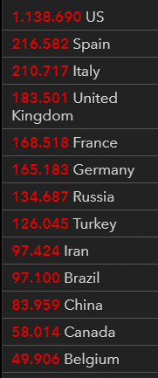

 |  |  | yesterday |  |  |  |  |  |  |  |  | TODAY
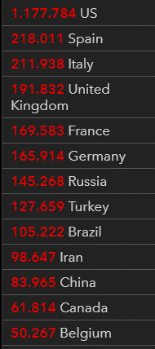

Regione
andam contagi toscana |  |  | casi tot | deceduti |  | delta | in %
data
2020-03-03 |  | 18
2020-03-04 |  | 37 | 19 |  |  | 19 | 51.4%
2020-03-05 |  | 60 | 23 |  |  | 23 | 38.3%
2020-03-06 |  | 78 | 18 |  |  | 18 | 23.1%
2020-03-07 |  | 112 | 34 |  |  | 34 | 30.4%
2020-03-08 |  | 165 | 53 |  |  | 53 | 32.1%
2020-03-09 |  | 206 | 41 |  |  | 41 | 19.9%
2020-03-10 |  | 260 | 54 |  |  | 54 | 20.8%
2020-03-11 |  | 314 | 54 |  |  | 54 | 17.2%
2020-03-12 |  | 352 | 38 |  |  | 38 | 10.8%
2020-03-13 |  | 455 | 103 |  |  | 103 | 22.6%
2020-03-14 |  | 614 | 159 |  |  | 159 | 25.9%
2020-03-15 |  | 763 | 149 |  |  | 149 | 19.5%
2020-03-16 |  | 841 | 78 |  |  | 78 | 9.3%
2020-03-17 |  | 1024 | 183 |  |  | 183 | 17.9%
2020-03-18 |  | 1291 | 267 |  |  | 267 | 20.7% |  |  |  |  |  |  |  | Regione Toscana
2020-03-19 |  | 1422 | 131 |  |  | 131 | 9.2% |  |  |  |  |  | 2020-04-22 | 2020-04-23 | 2020-04-24 | 2020-04-25 | 2020-04-26 | 2020-04-27 | 2020-04-28 | 2020-04-29 | 2020-04-30 | 2020-05-01 | 2020-05-02 | 2020-05-03 | 2020-05-04
2020-03-20 |  | 1713 | 291 |  |  | 291 | 17.0% |  |  |  |  | Firenze | 2760 | 2795 | 2849 | 2924 | 3003 | 3011 | 3039 | 3079 | 3120 | 3156 | 3193 | 3210 | 3224
2020-03-21 |  | 1905 | 192 |  |  | 192 | 10.1% |  |  |  |  | Pistoia | 583 | 592 | 598 | 607 | 615 | 618 | 621 | 624 | 630 | 633 | 640 | 644 | 647
2020-03-22 |  | 2144 | 239 |  |  | 239 | 11.1% |  |  |  |  | Lucca | 1221 | 1225 | 1230 | 1244 | 1256 | 1265 | 1269 | 1273 | 1276 | 1289 | 1295 | 1304 | 1308
2020-03-23 |  | 2301 | 157 |  |  | 157 | 6.8% |  |  |  |  | Siena | 412 | 414 | 415 | 417 | 420 | 420 | 421 | 421 | 422 | 423 | 424 | 424 | 425
2020-03-24 |  | 2519 | 218 |  |  | 218 | 8.7% |  |  |  |  | Massa Carrara | 957 | 959 | 966 | 977 | 979 | 983 | 987 | 993 | 994 | 1005 | 1012 | 1015 | 1018
2020-03-25 |  | 2776 | 257 |  |  | 257 | 9.3% |  |  |  |  | Arezzo | 587 | 597 | 606 | 610 | 617 | 619 | 620 | 621 | 624 | 639 | 648 | 648 | 651
2020-03-26 |  | 3226 | 450 |  |  | 450 | 13.9% |  |  |  |  | Pisa | 818 | 823 | 824 | 833 | 836 | 840 | 844 | 846 | 847 | 851 | 856 | 857 | 858
2020-03-27 |  | 3450 | 224 |  |  | 224 | 6.5% |  |  |  |  | Livorno | 494 | 495 | 499 | 501 | 508 | 508 | 511 | 513 | 513 | 515 | 521 | 523 | 526
2020-03-28 |  | 3817 | 367 |  |  | 367 | 9.6% |  |  |  |  | Grosseto | 389 | 394 | 397 | 400 | 400 | 402 | 404 | 405 | 406 | 407 | 407 | 409 | 413
2020-03-29 |  | 4122 | 305 |  |  | 305 | 7.4% |  |  |  |  | Prato | 479 | 486 | 493 | 502 | 513 | 513 | 515 | 517 | 520 | 527 | 529 | 529 | 531
2020-03-30 |  | 4412 | 290 |  |  | 290 | 6.6%
CASI
2020-03-31 |  | 4608 | 196 | 13 |  | 196 | 4.3%
2020-04-01 |  | 4867 | 259 | 9 |  | 259 | 5.3%
2020-04-02 |  | 5273 | 406 | 15 |  | 406 | 7.7%
2020-04-03 |  | 5499 | 226 | 22 |  | 226 | 4.1%
2020-04-04 |  | 5671 | 172 | 17 |  | 172 | 3.0%
2020-04-05 |  | 5847 | 176 | 18 |  | 176 | 3.0%
2020-04-06 |  | 6001 | 154 | 25 |  | 154 | 2.6%
2020-04-07 |  | 6173 | 172 | 19 |  | 172 | 2.8%
2020-04-08 |  | 6379 | 206 | 23 |  | 206 | 3.2%
2020-04-09 |  | 6552 | 173 | 16 |  | 173 | 2.6%
2020-04-10 |  | 6727 | 175 | 46 |  | 175 | 2.6%
2020-04-11 |  | 6958 | 231 | 13 |  | 231 | 3.3%
2020-04-12 |  | 7235 | 277 | 28 |  | 277 | 3.8%
2020-04-13 |  | 7390 | 155 | 23 |  | 155 | 2.1%
2020-04-14 |  | 7527 | 137 | 20 |  | 137 | 1.8%
2020-04-15 |  | 7666 | 139 | 18 |  | 139 | 1.8%
2020-04-16 |  | 7943 | 277 | 29 |  | 277 | 3.5%
2020-04-17 |  | 8110 | 167 | 17 |  | 167 | 2.1%
2020-04-18 |  | 8237 | 127 | 16 |  | 127 | 1.5%
2020-04-19 |  | 8372 | 135 | 19 |  | 135 | 1.6%
DECESSI
2020-04-20 |  | 8507 | 135 | 30 |  | 135 | 1.6%
2020-04-21 |  | 8603 | 96 | 19 |  | 96 | 1.1%
2020-04-22 |  | 8700 | 97 | 19 |  | 97 | 1.1%
2020-04-23 |  | 8780 | 80 | 18 |  | 80 | 0.9%
2020-04-24 |  | 8877 | 97 | 19 |  | 97 | 1.1%
2020-04-25 |  | 9015 | 138 | 18 |  | 138 | 1.5%
2020-04-26 |  | 9147 | 132 | 18 |  | 132 | 1.4%
2020-04-27 |  | 9179 | 32 | 17 |  | 32 | 0.3%
2020-04-28 |  | 9231 | 52 | 16 |  | 52 | 0.6%
2020-04-29 |  | 9292 | 61 | 16 |  | 61 | 0.7%
2020-04-30 |  | 9352 | 60 | 15 |  | 60 | 0.6%
2020-05-01 |  | 9445 | 93 | 12 |  | 93 | 1.0%
2020-05-02 |  | 9525 | 80 | 9 |  | 80 | 0.8%
2020-05-03 |  | 9563 | 38 | 9 |  | 38 | 0.4%
2020-05-04 |  | 9601 | 38 | 9 |  | 38 | 0.4%

casi dall'inizio | totali | risp ieri | perc | deced | risp ieri | guariti | risp ieri | positivi | risp ieri | controllo I102+E102+G102 | tamponi
2020-03-30 | 101739 |  |  |  |  |  |  |  |  |  | 19829
2020-03-31 | 105792 | 4023 | 3.80 | 12428 | 837 | 15729 | 1109 | 77635 | 2107 | 105792 | 29609
2020-04-01 | 110574 | 4782 | 4.32 | 13155 | 727 | 16847 | 1118 | 80572 | 2937 | 110574 | 34455
2020-04-02 | 115242 | 4668 | 4.05 | 13915 | 760 | 18278 | 1431 | 83049 | 2477 | 115242
2020-04-03 | 119827 | 4585 | 3.83 | 14681 | 766 | 19758 | 1480 | 85388 | 2339 | 119827 | 38617
2020-04-04 | 124632 | 4805 | 3.86 | 15362 | 681 | 20996 | 1238 | 88274 | 2886 | 124632 | 37375
2020-04-05 | 128948 | 4316 | 3.35 | 15887 | 525 | 21815 | 819 | 91246 | 2972 | 128948 | 34237
2020-04-06 | 132547 | 3599 | 2.72 | 16523 | 636 | 22837 | 1022 | 93187 | 1941 | 132547 | 30271
2020-04-07 | 135586 | 3039 | 2.24 | 17127 | 604 | 24392 | 1555 | 94067 | 880 | 135586 | 33713
2020-04-08 | 139422 | 3836 | 2.75 | 17669 | 542 | 26491 | 2099 | 95262 | 1195 | 139422 | 51680
2020-04-09 | 143626 | 4204 | 2.93 | 18279 | 610 | 28470 | 1979 | 96877 | 1615 | 143626 | 46244
2020-04-10 | 147577 | 3951 | 2.68 | 18849 | 570 | 30455 | 1985 | 98273 | 1396 | 147577 | 53495
2020-04-11 | 152271 | 4694 | 3.08 | 19468 | 619 | 32534 | 2079 | 100269 | 1996 | 152271 | 56609
2020-04-12 | 156363 | 4092 | 2.62 | 19899 | 431 | 34211 | 1677 | 102253 | 1984 | 156363 | 46720
2020-04-13 | 159516 | 3153 | 1.98 | 20465 | 566 | 35435 | 1224 | 103616 | 1363 | 159516 | 36717
2020-04-14 | 162488 | 2972 | 1.83 | 21067 | 602 | 37130 | 1695 | 104291 | 675 | 162488 | 26779
2020-04-15 | 165155 | 2667 | 1.61 | 21645 | 578 | 38092 | 962 | 105418 | 1127 | 165155 | 43715
2020-04-16 | 168941 | 3786 | 2.24 | 22170 | 525 | 40164 | 2072 | 106607 | 1189 | 168941 | 60999
2020-04-17 | 172434 | 3493 | 2.03 | 22745 | 575 | 42727 | 2563 | 106962 | 355 | 172434 | 65705
2020-04-18 | 175925 | 3491 | 1.98 | 23227 | 482 | 44927 | 2200 | 107771 | 809 | 175925 | 61725
2020-04-19 | 178972 | 3047 | 1.70 | 23660 | 433 | 47055 | 2128 | 108257 | 486 | 178972 | 50708
2020-04-20 | 181228 | 2256 | 1.24 | 24114 | 454 | 48877 | 1822 | 108237 | -20 | 181228 | 41483
2020-04-21 | 183957 | 2729 | 1.48 | 24648 | 534 | 51600 | 2723 | 107709 | -528 | 183957 | 52126
2020-04-22 | 187327 | 3370 | 1.80 | 25085 | 437 | 54543 | 2943 | 107699 | -10 | 187327 | 63101
2020-04-23 | 189973 | 2646 | 1.39 | 25549 | 464 | 57576 | 3033 | 106848 | -851 | 189973 | 66658
2020-04-24 | 192994 | 3021 | 1.57 | 25969 | 420 | 60498 | 2922 | 106527 | -321 | 192994 | 62447
2020-04-25 | 195351 | 2357 | 1.21 | 26384 | 415 | 63120 | 2622 | 105847 | -680 | 195351 | 65387
2020-04-26 | 197675 | 2324 | 1.18 | 26644 | 260 | 64928 | 1808 | 106103 | 256 | 197675 | 49916
2020-04-27 | 199414 | 1739 | 0.87 | 26977 | 333 | 66624 | 1696 | 105813 | -290 | 199414 | 32003
2020-04-28 | 201505 | 2091 | 1.04 | 27359 | 382 | 68941 | 2317 | 105205 | -608 | 201505 | 52272
2020-04-29 | 203591 | 2086 | 1.02 | 27682 | 323 | 71252 | 2311 | 104657 | -548 | 203591 | 63826
2020-04-30 | 205463 | 1872 | 0.91 | 27967 | 285 | 75945 | 4693 | 101551 | -3106 | 205463 | 68456
2020-05-01 | 207428 | 1965 | 0.95 | 28236 | 269 | 78249 | 2304 | 100943 | -608 | 207428 | 74208
2020-05-02 | 209328 | 1900 | 0.91 | 28710 | 474 | 79914 | 1665 | 100704 | -239 | 209328 | 55412
2020-05-03 | 210717 | 1389 | 0.66 | 28884 | 174 | 81654 | 1740 | 100179 | -525 | 210717 | 44935
2020-05-04 | 211938 | 1221 | 0.58 | 29079 | 195 | 82879 | 1225 | 99980 | -199 | 211938 | 37631

 |  |  |  |  |  |  |  |  |  |  |  |  |  | MONDO
 |  |  |  |  |  |  |  |  |  |  |  | 2020-04-28 |  |  |  |  |  |  |  |  |  |  | 2020-04-29
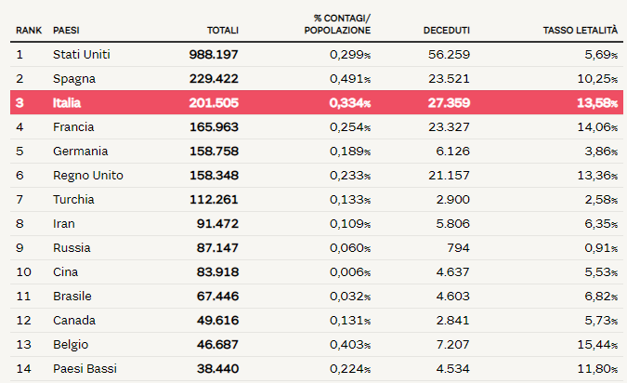
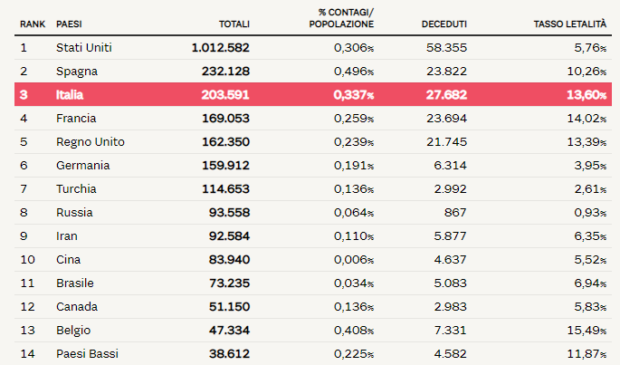

 |  |  |  | FIRENZE provincia)
 | data | casi tot | delta % | delta
 | 2020-03-21 | 451
 | 2020-03-23 | 548
 | 2020-03-25 | 709
 | 2020-03-27 | 764
 | 2020-03-29 | 957
 | 2020-03-31 | 1087
 | 2020-04-02 | 1419
 | 2020-04-04 | 1626 | 12.7 | 207
 | 2020-04-05 | 1715 | 5.2 | 89
 | 2020-04-06 | 1769 | 3.1 | 54
 | 2020-04-07 | 1805 | 2.0 | 36
 | 2020-04-08 | 1871 | 3.5 | 66
 | 2020-04-09 | 1961 | 4.6 | 90
 | 2020-04-10 | 2069 | 5.2 | 108
 | 2020-04-11 | 2154 | 3.9 | 85
 | 2020-04-12 | 2259 | 4.6 | 105 |  |  | Qui a sx il numero di casi cumulati di positività per la provincia di Firenze, con la variazione rispetto a ieri; ricordiamo che il dato si riferisce non alla provincia di residenza, bensì a quella in cui è stata eseguita la diagnosi. Sono 3224 i casi complessivi ad oggi a Firenze (14 in più rispetto a ieri)
 | 2020-04-13 | 2269 | 0.4 | 10
 | 2020-04-14 | 2311 | 1.8 | 42 |  |  |  |  |  |  |  | 2020-04-30 |  |  |  |  |  |  |  |  |  |  | 2020-05-01
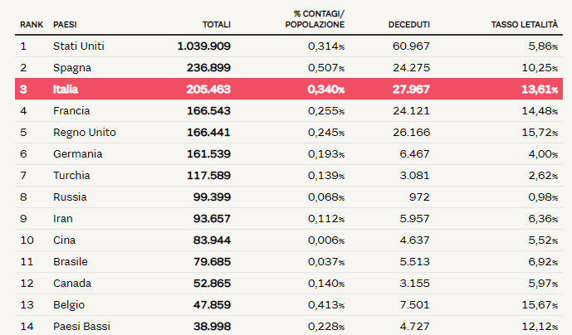
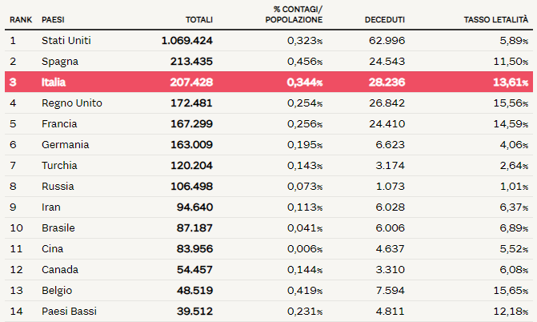
 | 2020-04-15 | 2372 | 2.6 | 61
 | 2020-04-16 | 2443 | 2.9 | 71
 | 2020-04-17 | 2494 | 2.0 | 51
 | 2020-04-18 | 2563 | 2.7 | 69
 | 2020-04-19 | 2609 | 1.8 | 46
 | 2020-04-20 | 2653 | 1.7 | 44
 | 2020-04-21 | 2704 | 1.9 | 51
 | 2020-04-22 | 2760 | 2.0 | 56
 | 2020-04-23 | 2795 | 1.3 | 35
 | 2020-04-24 | 2849 | 1.9 | 54
 | 2020-04-25 | 2924 | 2.6 | 75
 | 2020-04-26 | 3003 | 2.6 | 79
 | 2020-04-27 | 3011 | 0.3 | 8
 | 2020-04-28 | 3039 | 0.9 | 28
 | 2020-04-29 | 3079 | 1.3 | 40
 | 2020-04-30 | 3120 | 1.3 | 41
 | 2020-05-01 | 3156 | 1.1 | 36
 | 2020-05-02 | 3193 | 1.2 | 37
 | 2020-05-03 | 3210 | 0.5 | 17
 | 2020-05-04 | 3224 | 0.4 | 14

 |  |  |  |  |  |  |  |  |  |  |  |  |  | 2020-05-02

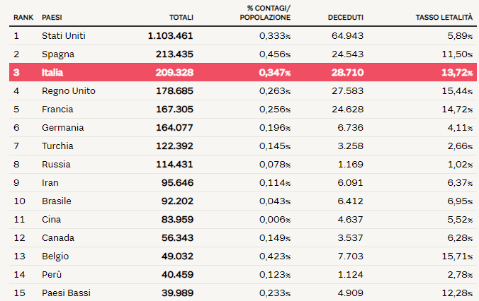
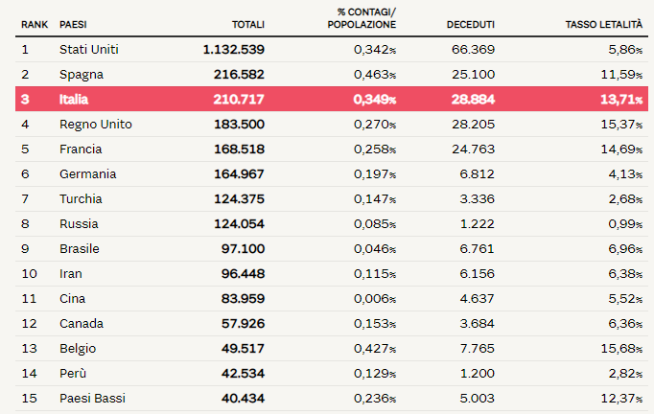

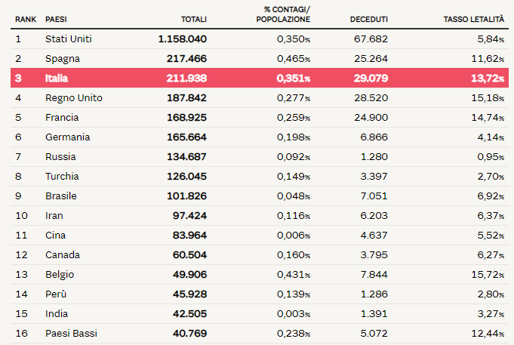
 |  |  |  |  |  |  |  |  |  |  |  |  | 2020-05-04 |  | OGGI

